calcul prix séjour
Soyez les Bienvenus au "Granjou"

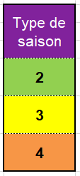
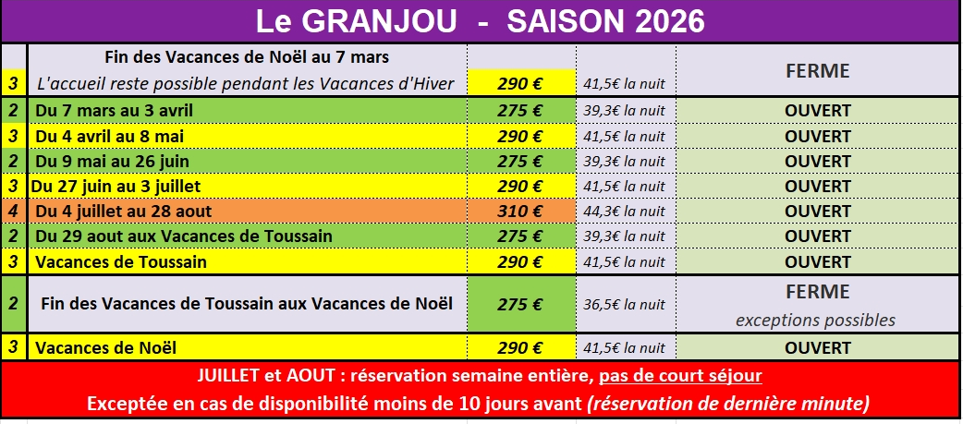
 | Calculer le PRIX D'UN SEJOUR |  |  |  | Le prix de la nuit indiqué ci-dessous et le prix de la nuit pour une semaine complète.
 | Hors Taxe de Séjour |  | 275 € |  | Pour les courts séjour, il diffère en fonction du nombre de jours.
 | Avec Taxe de Séjour comprise
 | Préciser le Nbre de personnes |  | 283.57 €
 | Pour évaluer le prix de votre séjour
 | Complétez les 4 cases grisées ci-dessous à l'aide des tableaux ci contre
 | Nbre de personnes de plus de 18 ans |  |  | 1
 | Date d'arrivée | 8-Mar-26 | 7 | jours
 | Date de départ | 15-Mar-26 | séjour (sans Taxe de Séjour)
 | N° Type saison (N° 2, 3 ou 4) | 2 | 275 €
 |  |  | TAXE DE SEJOUR (à ajouter)
 |  |  | 8.57 € | Total par adulte
 | Calcul effectué sous votre seule responabilité.
 | Seul le prix figurant sur le contrat fera foi.
 | Montant donné à titre indicatif |  |  |  | TAXE DE SEJOUR
 | Ce simulateur est destiné aux seuls vacanciers. |  |  |  | TAXE de SEJOUR LOCALE | 0.85 €
 | Cas particuliers, me contacter. |  |  |  | TAXE ADDITIONNELLE DEPARTEMENT (10%) | 0.085 €
 | Il n'est pas adapté aux entreprises, |  |  |  | TAXE ADDITIONNELLE REGIONALE (34%) | 0.289 €
 | aux associations, longues durées |  |  |  | MONTANT TOTAL DE LA TAXE DE SEJOUR (par jour et par personne adulte) | 1.22 €
 | ou autres cas particuliers.

Besoin de plus d'information
VISITEZ le site (clic!)

